Cell balance(closed)
Owner：LEO
序号 | 验证内容 | 验证方案 | 方案case | Result | Conclusion（issue）
0 | 一些寄存器的Default值 | 1.读CB_MANUAL寄存器的初始值，同时可以读到FLT_EN寄存器初始值； 2.读CB_PERIOD寄存器初始值； 3.读CB_DUTY寄存器初始值； 4.读CB_MANU_PAUSE初始值； 5.读CB_EN_FULL_DUTY初始值 6.读CB_ODD_CNT和CB_EVEN_CNT初始值 | 1.读CB_MANUAL(AF 02 200C 00 F5 6A )(AF 01 200C 00 F5 2E) 2/3.读CB_PERIOD/CB_DUTY(AF 02 200B 00 F7 5A ) 4.读CB_MANU_PAUSEY(AF 02 3001 00 F0 3F ) 5.读CB_EN_FULL_DUTY（AF 02 500D 01 34 E1) 6.读CB_ODD_CNT和CB_EVEN_CNT（AF 02 5010 03 BC70) | 1.读01设备返回01 20 0C 20 20 EE,CRC不对 读02设备返回00 02 20 0C 20 20 AA，CRC OK 2/3.返回00 02 20 0B 00 23 42 4.返回00 02 30 01 00 24 27 5/6.返回值见sheet“寄存器初始值” | 1.实测SYS_FLT 默认值为1？（可能有其他错误，暂时不管） 2.读01设备返回值不对 不影响子模块(comment by Fraser)
1 | 各通道独立做balance | 单独使能不同的通道，TO寄存器使用默认值，然后CB_GO； 验证修改TO寄存器的值为10s左右的结果(10s=000A） 以CH1为例，在balance过程中，发生Hold故障和Reset故障，观察balance波形及CB_EN标志位变化 | 1.使能CH1(90 02 20 0D 01 21 3F ),修改TO为10s(91 02 2010 000A EF 58)，修改TO为3s（91 02 20 10 00 03 2F 5E），修改TO为100s（91 02 2010 0064 6E B4）修改 TO为0（91 02 2010 0000 6F 5F） CB_GO(90 02 2003 02 65 5E),disbleCH1（90 02 20 0D 00 E0 FF） 2.使能CH2(90 02 200D 02 61 3E ),修改TO(91 02 2012 000A 4E 98) CB_GO(90 02 2003 02 65 5E) 3.使能CH3(90 02 200D 04 E1 3C),修改TO(91 02 2014 000A AE 99 ) CB_GO(90 02 2003 02 65 5E) 4.使能CH4(90 02 200D 08 E1 39),修改TO(91 02 2016 000A 0F59) CB_GO(90 02 2003 02 65 5E) 5.使能CH5(90 02 200D 10 E1 33),修改TO(91 02 2018 000A 6E9A) CB_GO(90 02 2003 02 65 5E) 6.使能CH6(90 02 200D 20 E1 27),修改TO(91 02 201A 000A CF5A) CB_GO(90 02 2003 02 65 5E) 7.使能CH7(90 02 200D 40 E1 0F),修改TO(91 02 201C 000A 2F5B) CB_GO(90 02 2003 02 65 5E) 8.使能CH8(90 02 200D 80 E1 5F),修改TO(91 02 201E 000A 8E9B) CB_GO(90 02 2003 02 65 5E) 9.使能CH9(90 02 200E 01 21 CF ),修改TO(91 02 2020 000A EF57) CB_GO(90 02 2003 02 65 5E) 10.使能CH10(90 02 200E 02 61 CE ),修改TO(91 02 2022 000A 4E97) CB_GO(90 02 2003 02 65 5E) 11.使能CH11(90 02 200E 04 E1 CC),修改TO(91 02 2024 000A AE96) CB_GO(90 02 2003 02 65 5E) 12.使能CH12(90 02 200E 08 E1 C9),修改TO(91 02 2026 000A 0F56) CB_GO(90 02 2003 02 65 5E) 13.使能CH13(90 02 200E 10 E1 C3),修改TO(91 02 2028 000A 6E95) CB_GO(90 02 2003 02 65 5E) 14.使能CH14(90 02 200E 20 E1 D7),修改TO(91 02 202A 000A CF55) CB_GO(90 02 2003 02 65 5E) 15.使能CH15(90 02 200E 40 E1 FF),修改TO(91 02 202C 000A 2F54) CB_GO(90 02 2003 02 65 5E) 16.使能CH16(90 02 200E 80 E1 AF),修改TO(91 02 202E 000A 8E94) CB_GO(90 02 2003 02 65 5E) 17.使能CH17(90 02 200F 01 20 5F),修改TO(91 02 2030 000A EE92) CB_GO(90 02 2003 02 65 5E) 18.使能CH18(90 02 200F 02 60 5E),修改TO(91 02 2032 000A 4F52) CB_GO(90 02 2003 02 65 5E) | 占空比12.5%，设定10s实测持续时间10s。 Balance开始后，disable CH1或修改TO，然后CB_GO，balance会更新配置 只写TO，不写使能，点CB_GO，不会balance balance结束后对应CH的EN信号不会变0 关于CB_EN2：①balance过程中 CB_EN2为1 ②CH1 TO设置为默认值，开启balance。在balance过程中，disable CH1然后CB_GO，balance直接被打断 TO为1的case：balance没有开启，CB_EN保持为0 CNT计数看不到，因为当前是手动模式 【FLT测试】 ①CH1使能，TO默认值，引入故障JOT,balance暂停，CB_EN保持为1。排除故障后，balance继续。如果启动balance的时候就已经发生了JOT故障，CB_EN正常拉高，balance无波形。解除故障后，balance才有波形。 ②CH1使能，TO默认值，发生故障FLT_WAKE，balance结束，CB_EN拉低。排除故障后，balance不会继续。需要重新点击一下CB_GO，balance才会继续。如果启动balance的时候就已经发生了FAL_WAKE，CB_EN不会拉高，balance无波形。解除故障后也不会有波形，需要重新CB_GO ③CH1使能，TO设置为100s，引入故障JOT，balance暂停，CB_EN保持为1。排除故障后，balance继续，balance总时长100s，实现了hold功能。如果启动balance的时候就已经发生了JOT故障，CB_EN正常拉高，balance无波形。解除故障后，balance才有波形。 ④CH1使能，TO设置为100s，引入故障FLT_WAKE，balance结束，CB_EN拉低。排除故障后，balance不会继续。需要重新点击一下CB_GO，balance才会继续。
2 | 所有奇数通道做balance | 使能所有的奇数通道，TO寄存器使用默认值，修改不同的占空比，然后CB_GO | 使能所有的奇数通道(92 02 200D 55 55 01 C4 C0 ) 分别修改几种情况的占空比(90 02 200B 00 E3 5F） (90 02 200B 01 22 9F ）(90 02 200B 02 62 9E） (90 02 200B 03 A3 5E ） (90 02 200B 04 E2 9C ） (90 02 200B 05 23 5C ） (90 02 200B 06 63 5D） (90 02 200B 07 A2 9D） CB_GO(90 02 2003 02 65 5E) | 占空比依次为：12.5%，25%，37.5%，50%，62.5%，75%，87.5%，100% 可以连续修改占空比
3 | 所有偶数通道做balance | 使能所有的偶数通道，TO寄存器使用默认值，修改不同的占空比，然后CB_GO。 顺便可以看一下CB_DUTY寄存器的shadow功能（必须CB_GO才会更新？） | 使能所有的偶数通道(92 02 200D AA AA 02 F5 01 ) 分别修改几种情况的占空比(90 02 200B 00 E3 5F） (90 02 200B 01 22 9F ）(90 02 200B 02 62 9E） (90 02 200B 03 A3 5E ）(90 02 200B 04 E2 9C ） (90 02 200B 05 23 5C ）(90 02 200B 06 63 5D） CB_GO(90 02 2003 02 65 5E)
4 | 在正常balance过程中，只修改配置寄存器，而不CB_GO，对balance过程不会受到影响（验证寄存器的shadow效果） | 使能通道（1 3 6 9 11 15 18），TO寄存器使用默认值，占空比使用默认值，开始balance。 Balance过程中，disable通道3，修改TO寄存器为10s，占空比修改为111,，隔一段时间再CB_GO 在balance过程中，disable所有通道，然后CB_GO看一下 示波器至少需要监测通道3和15 | 使能balance通道（92 02 200D 25 45 02 88 DA） CB_GO(90 02 2003 02 65 5E) disable通道3（92 02 200D 21 45 02 C9 1B） 修改通道15的TO寄存器为10s(91 02 202C 000A 2F 54) 占空比修改为111 (90 02 200B 07 A2 9D） 隔一段时间CB_GO(90 02 2003 02 65 5E) | 在balance过程中disable所有通道，然后CB_GO,所有通道的balance都会中止，CB_EN_FULL_DUTY全部变0，CB_EN也会变0 【关于CB_EN_FULL_DUTY】 初始值00 通道做balance时变1，结束balance变0
5 | 【各通道配置不同的TO时间进行测试。看一下CB_EN2寄存器是不是在全部balance完成后才翻转。 Balance过程中发生Hold及Reset故障，看一下balance波形及CB_EN | 使能通道（2 5 9 12 15 17），六个通道设置不同的TO时间，占空比使用默认值，开始balance | 使能balance通道（92 02 200D 12 49 01 7C 15） 设置通道CH2 TO时间10s(91 02 2012 000A 4E 98) 设置通道CH5 TO时间30s(91 02 2018 001E 6E 95) 设置通道CH9 TO时间60s(91 02 2020 003C 6F 41) 设置通道CH12 TO时间80s(91 02 2026 0050 8F 6D) 设置通道CH15 TO时间100s(91 02 202C 0064 AE B8) 设置通道CH17 TO时间2min(91 02 2030 8002 8E 94) CB_GO(90 02 2003 02 65 5E) | CB_EN在最后一个通道Balance结束才变低，ok
6 | 验证>2 consecutive judge 示波器看一下CB_CONF_FLT电平翻转。 | 使能通道（1 2） 使能通道（1 2 3） 使能通道（4 5 6） 使能通道（7 8 9） 使能通道（10 11 12） 使能通道（13 14 15） 使能通道（16 17 18） 使能通道（1 2） | 使能通道1 2（90 02 200D 03 A0 FE） 使能通道1 2 3（90 02 200D 07 A1 3D） 使能通道4 5 6 （90 02 200D 38 E1 2D） 使能通道7 8 9（91 02 200D C0 01 6E 99） 使能通道10 11 12（90 02 200E 0E 61 CB） 使能通道13 14 15（90 02 200E 70 E1 EB） 使能通道16 17 18（91 02 200E 80 03 2E 98） 使能通道1 2（90 02 200D 03 A0 FE） CB_GO(90 02 2003 02 65 5E) 读寄存器511E （AF 02 511E 00 A9 D1） | 只有2个相邻通道做balance，OK 设置多于2个通道相邻，CB_GO后不会balance，CB_CONF_FLT翻转，高电平时间5us左右，511E寄存器的D0 bit变1 在发生CB_CONF_FLT以后，正确设置，可以正常开启balance。读CB_CONF_FLT仍然是0，需要Reset
7 | 只使能CH1做balance，选用自动模式。主要是验证一下ODD EVEN计数器的工作情况 读CNT（AF 02 50 10 03 BC 70） | 没有奇数通道使能，ODD CNT是否会计数？没有偶数通道使能，EVEN CNT是否会计数？ | 1.使能CH1(90 02 20 0D 01 21 3F ) 2.使能CH2(90 02 200D 02 61 3E ) CB_GO(90 02 2003 02 65 5E) 设置CB为自动模式 90 02 200C 00 E1 6F | 正常
8 | 长时间工作测试 | 使能通道（2 5 9 12 15 17），六个通道设置不同的TO时间，占空比使用50%，开始balance | 使能balance通道（92 02 200D 12 49 01 7C 15） 占空比50%：90 02 200B 03 A3 5E 设置通道CH2 TO时间5min 设置通道CH5 TO时间10min 设置通道CH9 TO时间20min 设置通道CH12 TO时间40min 设置通道CH15 TO时间50min 设置通道CH17 TO时间60min CB_GO(90 02 2003 02 65 5E) | 各通道按照设置时间做balance
9 | 手动模式，只启动奇/只启动偶/奇偶都启动，长时间运行看一下ODD EVEN CNT的变化 | ①只使能CH1 ②只使能CH2 ③使能CH1和CH2 CH1的TO设置为2min CH2的TO设置为5min | ①使能CH1(90 02 20 0D 01 21 3F ) ②使能CH2(90 02 200D 02 61 3E ) ③使能CH1和CH2 （90 02 200D 03 A0 FE） 设置CH1的TO为2min（91 02 2010 8002 8F 5E） 设置CH2的TO为3min（91 02 2012 8003 EF 5E） CB_GO(90 02 2003 02 65 5E) 读CNT：（AF 02 5010 03 BC 70） | ①读CNT寄存器返回值（大概运行了368s）： 03 02 50 10 01 72 01 72 CE 1F ②读CNT寄存器返回值 03 02 50 10 00 84 00 84 AE 07 ③读CNT寄存器返回值 03 02 50 10 00 63 00 63 5E 7A 03 02 50 10 00 B4 00 B4 AE 1C | EVEN通道没使能的情况下，EVEN CNT也在动 CH1和CH2同时做balance，CH1的TO时间短。CH1完成balance后，ODD CNT仍然继续计数。等EVEN CNT计满后，两个CNT才一起stop。 但该问题问题不影响正常工作，无需修改(comment by Fraser)

Owner：Fraser
1 | 验证fault pause/fault stop | 使能通道1和2，改变1,2的TO时间较短，手动控制，触发fault，观察CB EN状态，解除fault后看是否能恢复 | 1.使能Fault位，使能通道1,2，改变通道1/2的时间为10s(D7 20 0C 37 03 00 00 00 0A 00 0A 31 CE)；触发Fault，包括JOT，ADC PAUSE，GPIO CBOT，MANUAL PAUSE(触发D0 20 03 01 F8 1E，释放D0 20 03 00 39 DE)；触发FLT WAKE 2.与1唯一不同就是处于自动模式(D0 20 0C 17 7C 20)，并且分别在奇偶触发一次，以及纯奇纯偶(DC 20 0B 20 17 0F 00 00 00 14 00 14 00 14 00 14 93 F3)； | 1.触发JOT、ADCEN、GPIO CBOT后会拉低，释放后正常工作；FLT WAKE触发全部停止 2.触发Fault后可以暂停并恢复；触发FLT WAKE直接全部停止
2 | 验证twarn thresh | 给寄存器配置，写CB GO，观察对应output输出 |  | output输出和寄存器写入值相同

Owner：Ye
1 | 设置CB_TO_THRESH的通道和CBFET_EN=1的通道一一对应的情况下，相应通道能否正常进行先奇后偶工作，并且按照设定的period周期和duty，看CBFET驱动信号 （当CB_TO_THRESH=n*period时） | 1.1 选择的通道既有奇数通道，又有偶数通道 1.2 选择的通道只有奇数通道 1.3 选择的通道只有偶数通道 | 1.1 默认所有通道都设置为最大balance时间; 写auto mode(90 02 200c 00 e1 6f); period,duty按默认设置00； 写所有通道en=1（92 02 200d ff ff 03 1b 81); 写cb_go:(90 02 2003 02 65 5E) 1.2.1 通道1和通道3都设置为 1min balance时间(91 02 20 10 80 01 cf 5f)(91 02 20 14 80 01 8e 9e)， 其他通道时间为0（91 02 20 12 00 00 ce 9f）(9f 02 20 16 00 00 00 00 00 00 00 00 00 00 00 00 00 00 00 00 31 be)(9d 02 20 26 00 00 00 00 00 00 00 00 00 00 00 00 00 00 d0 c4); 写通道1和通道3en=1（90 02 200d 05 20 fc); 1.2.2 只有CH3和CH5都设置为 1min balance时间(91 02 20 10 00 00 6f 5f)(91 02 20 18 80 01 4e 9d); 写通道5和通道3en=1（90 02 200d 14 e0 f0); 1.3 CH2/CH4设置工作1min(91 02 20 12 80 01 6e 9f)(91 02 20 16 80 01 2f 5e) (91 02 20 10 00 00 6f 5f)(91 02 20 14 00 00 2e 9e)(91 02 20 18 00 00 ee 9d); 写通道2和通道4 en=1（90 02 200d 0a 60 f8); | 正常
2 | 设置CB_TO_THRESH的通道和CBFET_EN=1的通道不对应的情况下，相应通道能否正常进行先奇后偶工作，并且按照设定的period周期和duty，看CBFET驱动信号 （当CB_TO_THRESH=n*period时） | 2.1 CB_TO_THRESH不为零的通道有的没有使能 2.2 使能的通道有的CB_TO_THRESH为0 | 2.1 CH2/CH4设置工作1min(91 02 20 12 80 01 6e 9f)(91 02 20 16 80 01 2f 5e)； 使能CH2，不使能CH4(90 02 200d 02 61 3E) 2.2 CH4设置工作1min(91 02 20 12 00 00 ce 9f)(91 02 20 16 80 01 2f 5e)； 写通道2和通道4 en=1（90 02 200d 0a 60 f8); | 正常
3 | 看duty与状态位CB_EN_FULL_DUTY，以及CBFET驱动信号的对应关系 （当CB_TO_THRESH=n*period时） | 3.1 当占空比小于1时，CBFET驱动信号在200ms内按duty开关，CB_EN_FULL_DUTY在period时间内始终为1； 3.2 当占空比等于1时，CBFET驱动信号在200ms内按duty开关，CB_EN_FULL_DUTY在period时间内始终为1； |  | 这个测不出来
4 | 看CB_TO_THRESH与CBFET驱动信号的对应关系 | 4.1 当CB_TO_THRESH=n*period时,CBFET的驱动信号与CB_TO_THRESH时间对应； 4.2 当CB_TO_THRESH！=n*period时,CBFET的驱动信号与CB_TO_THRESH时间对应，不与period对应； （注意驱动信号还与duty严格对应） | 4.1 CH1和CH2 CB_TO_THRESH=30s (91 02 20 10 00 1e ef 57)(91 02 20 12 00 1e 4e 97) EN CH1 and CH2(90 02 200d 03 A0 fE) 4.2.1 CH1和CH2 CB_TO_THRESH=4s (91 02 20 10 00 04 6e 9c)(91 02 20 12 00 04 cf 5c); 4.2.2 CH1和CH2 CB_TO_THRESH=12s (91 02 20 10 00 0c 6f 5a)(91 02 20 12 00 0c ce 9a) | 正常
5 | 看CB_TO_THRESH与CB_EN_FULL_DUTY的对应关系 | 5.1 当CB_TO_THRESH=n*period时,CB_EN_FULL_DUTY状态位与CB_TO_THRESH时间对应； 5.2 当CB_TO_THRESH！=n*period时,CB_EN_FULL_DUTY状态位与CB_TO_THRESH时间对应，不与period对应； | 5.1 CH1和CH2 CB_TO_THRESH=30s (91 02 20 10 00 1e ef 57)(91 02 20 12 00 1e 4e 97); read CB_EN_FULL_DUTY状态位（af 02 50 0d 02 74 e0） 5.2.1 CH1和CH2 CB_TO_THRESH=4s (91 02 20 10 00 04 6e 9c)(91 02 20 12 00 04 cf 5c); 写cb_go:(90 02 2003 02 65 5E) read CB_EN_FULL_DUTY状态位（af 02 50 0d 02 74 e0） 5.2.2 写cb_go:(90 02 2003 02 65 5E) read CB_EN_FULL_DUTY状态位（af 02 50 0d 02 74 e0） | 正常
6 | 所有通道各种组合使能奇偶工作，CBFET驱动信号是否对应工作（duty设为1） | 6.1 EN任意一个通道 6.2 EN任意两个通道 6.3 EN任意三个通道 6.4 EN任意四个通道 6.5 EN任意五个通道 6.6 EN任意六个通道 6.7 EN任意七个通道 6.8 EN任意八个通道 6.9 EN任意九个通道 6.10 EN任意十个通道 6.11 EN任意十一个通道 6.12 EN任意十二个通道 6.13 EN任意十三个通道 6.14 EN任意十四个通道 6.15 EN任意十五个通道 6.16 EN任意十六个通道 6.17 EN任意十七个通道 6.18 EN任意十八个通道 | 写period和duty( 90 02 20 0b 13 A2 92) 6.1.1 EN CH18(91 02 2032 00 1E 4F 5D)(92 02 200d 00 00 02 AB 81) 6.1.2 EN CH17(91 02 2030 00 1E EE 9D)(92 02 200d 00 00 01 EB 80) 6.1.3 EN CH16(91 02 2028 00 1E 6E 9A)(92 02 200d 00 80 00 4B 80) 6.1.4 EN CH14(91 02 2024 00 1E AE 99)(92 02 200d 00 20 00 33 80) 6.1.5 EN CH10(91 02 2022 00 1E 4E 98)(92 02 200d 00 02 00 2B 20) 6.1.6 EN CH9(91 02 2020 00 1E EF 58)(92 02 200d 00 01 00 2B D0) 6.1.7 EN CH5(91 02 2018 00 14 EE 92)(92 02 200d 10 00 00 2B 85) 6.1.8 en CH1(92 02 200D 01 00 00 7B 80) 6.1.9 en CH2(92 02 200D 02 00 00 8B 80) 写cb_go:(90 02 2003 02 65 5E) 6.2.1 EN CH3 AND CH4(92 02 200d 0C 00 00 EA 43) 6.2.2 EN CH5 AND CH6(92 02 200d 30 00 00 2A 4F) 6.2.3 EN CH7 AND CH8(92 02 200d C0 00 00 2A 7C) 6.2.4 EN CH9 AND CH10(92 02 200d 00 03 00 2A B0) 6.3.1 EN CH11 CH12 CH13(92 02 200d 00 1C 00 22 80) 6.3.2 EN CH14 CH15 CH16(92 02 200d 00 E0 00 63 80) 6.4.1 EN CH14 CH15 CH16 CH17(92 02 200d 00 E0 01 A2 40) 6.4.2 EN CH1 CH2 CH17 CH18(92 02 200d 03 00 03 9A 41) 6.5.1 EN CH1 CH2 CH16 CH17 CH18(92 02 200d 03 80 03 FB 81) 6.5.2 EN CH5 CH6 CH7 CH8 CH9(92 02 200d F0 01 00 2B E3) 6.6 EN CH5 CH6 CH7 CH8 CH9 CH10(92 02 200d F0 03 00 2A 83) 6.7 EN CH7 CH8 CH9 CH10 CH11 CH12 CH13(92 02 200d C0 1F 00 22 4C) 6.8 EN CH7 CH8 CH9 CH10 CH11 CH12 CH13 CH14(92 02 200d C0 3F 00 3B 8C) 6.9 EN CH7 CH8 CH9 CH10 CH11 CH12 CH13 CH14 CH15 (92 02 200d C0 7F 00 0A 4C) 6.10 EN CH7 CH8 CH9 CH10 CH11 CH12 CH13 CH14 CH15 CH16(92 02 200d C0 FF 00 6B 8C) 6.11 EN CH7 CH8 CH9 CH10 CH11 CH12 CH13 CH14 CH15 CH16 CH17(92 02 200d C0 FF 01 AA 4C) 6.18 EN CH7 CH8 CH9 CH10 CH11 CH12 CH13 CH14 CH15 CH16 CH17(92 02 200d FF FF 03 1B 81) | 正常 |  | 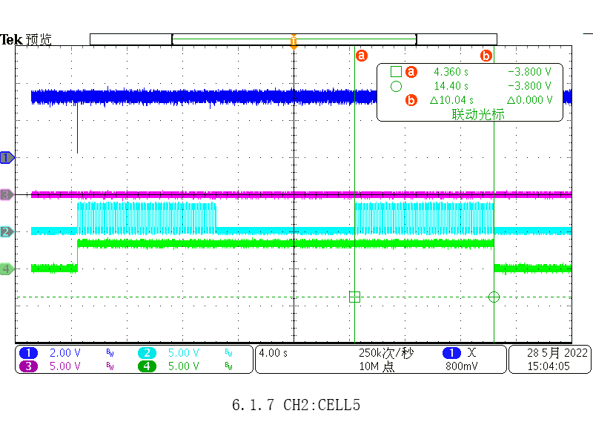
7 | 一定通道，一定CB_TO_THRESH，period下，duty step变化，驱动信号是否对应一致 | duty from 12.5%-100% | PERIOD:10s cb_go:(90 02 2003 02 65 5E) 12.5%: 90 02 20 0b 10 e2 93 25%: 90 02 20 0b 11 23 53 37.5%: 90 02 20 0b 12 63 52 62.5%: 90 02 20 0b 14 e3 50 75%: 90 02 20 0b 15 22 90 87.5%: 90 02 20 0b 16 62 91 | 正常
8 | 一定通道，一定CB_TO_THRESH，duty下，period step变化，驱动信号是否对应一致 | 8.1 duty为1时,period from 5s-30min 8.2 duty不为1时,period from 5s-30min | 8.1 CH1和CH2 CB_TO_THRESH=30s (91 02 20 10 00 1e ef 57)(91 02 20 12 00 1e 4e 97); EN CH1 and CH2(90 02 200d 03 A0 fE) 写auto mode(90 02 200c 00 e1 6f); 写period和duty( 90 02 20 0b 17 A3 51) 写cb_go:(90 02 2003 02 65 5E) 8.2 PERIOD:1min :(90 02 20 0b 37 A2 89) | 正常
9 | 一定通道，一定period，duty下，CB_TO_THRESH step变化，驱动信号是否对应一致 | 9.1 duty不为1时,CB_TO_THRESH 5s,1min,10s,2min 9.2 duty为1时,CB_TO_THRESH 5s,1min,10s,2min | 9.1 ch1 CB_TO_THRESH=1min,ch2 CB_TO_THRESH=2min(91 02 20 10 80 01 cf 5f)(91 02 20 12 80 02 2e 9e) 9.2 ch1 CB_TO_THRESH=1min,ch2 CB_TO_THRESH=2min(91 02 20 10 80 01 cf 5f)(91 02 20 12 80 02 2e 9e) duty=1(90 02 20 0b 07 a2 9d) | 正常
10 | odd_cnt和even_cnt每一秒加1 | 10.1 CB_GO之后重新开始计数 10.2 odd和even都开通 10.3 只开odd或even通道 10.4 所有通道都disable 10.5.period时间大于thresh 10.6.thresh=0 | 10.1 CH1和CH2 CB_TO_THRESH=12s (91 02 20 10 00 0c 6f 5a)(91 02 20 12 00 0c ce 9a); 写cb_go:(90 02 2003 02 65 5E) read odd_cnt/even_cnt register(af 02 50 10 03 bc 70) 10.2 CH1和CH2 CB_TO_THRESH=30s (91 02 20 10 00 1e ef 57)(91 02 20 12 00 1e 4e 97); 写cb_go:(90 02 2003 02 65 5E) read odd_cnt/even_cnt register(af 02 50 10 03 bc 70) 10.3 all disable:( 92 02 200d 00 00 00 2a 40 ) 10.4 | 2022.5.30 conclusion: 不正常： 只要有通道timeout时间没到，在odd和even对应的period里都会计数，不论period里有没有管子在开通 该操作正常(comment by Fraser) | 1.odd和even都开通，正常计数； 2.只开odd或even通道,计数不正常；odd开，odd计数正常，even在错开的period也计数;even开，even计数正常，odd在错开的period也计数; 3.CB_GO之后重新开始计数 4.所有通道都disable,odd_cnt和even_cnt都不计数 5.period时间大于thresh,thresh时间到之后停止记数：period=60s,thresh=30s,EN ODD AND EVEN, ODD_CNT=60s，EVEN_CNT=30s 6.thresh=0 计数为0 | CH1:RX CH3:CELL1 CH2:CELL2 CH4:CB_EN2
11 | CB_EN2的指示 | 11.1 当CB_TO_THRESH=n*period时,只要有管子在工作，CB_EN2就指示为高，所有管子balance结束，CB_EN2就指示为低 11.2 当CB_TO_THRESH ！=n*period时,所有管子balance CB_TO_THRESH时间都到了，CB_EN2指示才为低，期间如果有一段时间没有管子在balance,CB_EN2仍然为高 11.3 EN odd and even CBFET, ODD CB_TO_THRESH>0; EVEN CB_TO_THRESH=0 或 ODD CB_TO_THRESH=0，EVEN CB_TO_THRESH>0 11.4 SET ODD CB_TO_THRESH>0, disable odd: EN=0 ; 11.5 EN odd and even CBFET，ODD CB_TO_THRESH = EVEN CB_TO_THRESH = 0 | 11.1.1 D2 CH1和CH2 CB_TO_THRESH=30s (91 02 20 10 00 1e ef 57)(91 02 20 12 00 1e 4e 97); 写cb_go:(90 02 2003 02 65 5E) 11.2.1 CH1和CH2 CB_TO_THRESH=4s (91 02 20 10 00 04 6e 9c)(91 02 20 12 00 04 cf 5c); 11.2.2 CH1和CH2 CB_TO_THRESH=12s (91 02 20 10 00 0c 6f 5a)(91 02 20 12 00 0c ce 9a); 11.3.1 CH1 CB_TO_THRESH=30s (91 02 20 10 00 1e ef 57); CH2 CB_TO_THRESH=30s (91 02 20 12 00 1e 4e 97); EN CH1 only(92 02 200d 01 00 00 7B 80) 11.3.2 CH1 CB_TO_THRESH=30s (91 02 20 10 00 1e ef 57); CH2 CB_TO_THRESH=30s (91 02 20 12 00 1e 4e 97); EN CH2 only(92 02 200d 02 00 00 8B 80) 11.4 disable all: (92 02 200d 00 00 00 2a 40) 11.5 EN CH1 and CH2(90 02 200d 03 A0 fE)；cell2 thresh=0（91 02 20 12 00 00 ce 9f）: cell1 thresh=0（91 02 20 10 00 00 6f 5f）: | 正常 | 1.thresh和EN保持一致时：只要有管子还要工作，odd与even 的period里CB_EN2位一直为高，直到最后一个管子balance thresh时间到； 2.有thresh没有EN时，只要有管子需要工作，CB_EN2从odd period开始就是高的，以所有管子工作结束为止，例如cell2有thresh但没有EN,等cell1结束之后，CB_EN2就变为低;如果所有管子都没有EN,CB_EN2打个pulse立即为低 3.有EN,没有thresh,没有任何管子需要工作，CB_EN2打个pulse立即为低 | 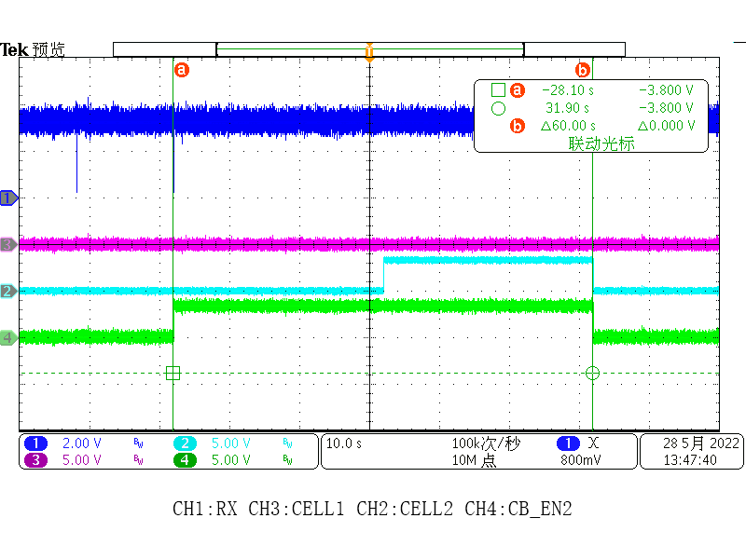 0528:13:47 CELL1=CELL2=30s EN CELL2 only | 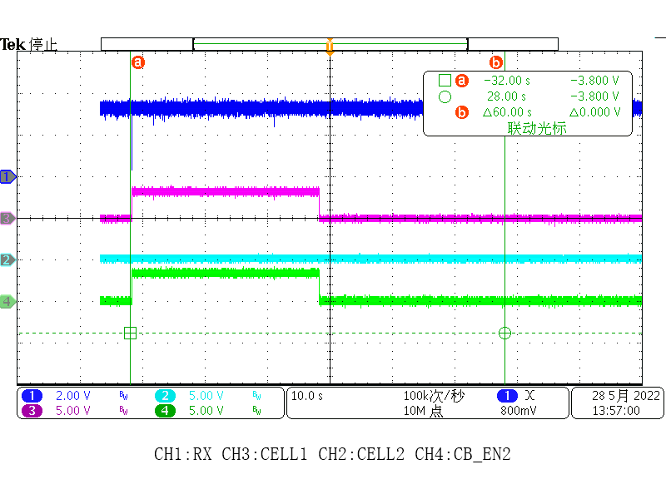 13:57 CELL1=CELL2=30s EN CELL1 only | 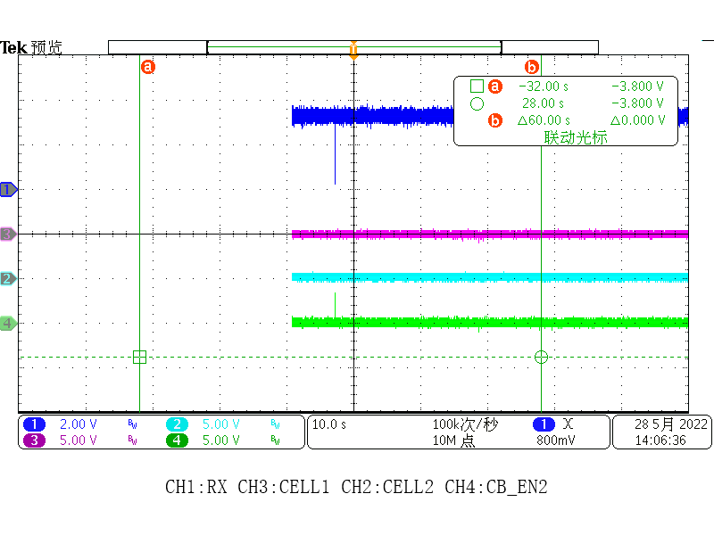 0528:14:06 CELL1=CELL2=30s DISABLE ALL EN | 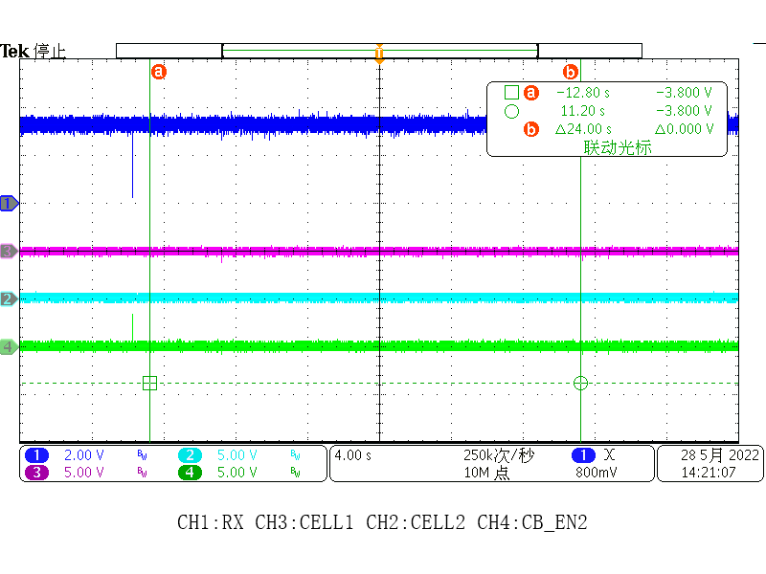 0528:14:21 CELL1=CELL2=0s enable:cell1 and cell2
12 | odd与even通道总时长CB_TO_THRESH不一致,看CB_EN2的指示 | 12.1 奇偶通道CB_TO_THRESH = n*period时,odd channel CB_TO_THRESH > even channel CB_TO_THRESH 12.2 奇偶通道CB_TO_THRESH = n*period时,odd channel CB_TO_THRESH < even channel CB_TO_THRESH 12.3 奇偶通道CB_TO_THRESH != n*period时,odd channel CB_TO_THRESH > even channel CB_TO_THRESH 12.4 奇偶通道CB_TO_THRESH != n*period时,odd channel CB_TO_THRESH < even channel CB_TO_THRESH | 12.1 CH1=30s和CH2=10s (91 02 20 10 00 1e ef 57)(91 02 20 12 00 0a 4e 98); 写cb_go:(90 02 2003 02 65 5E) 12.2 CH1=10s和CH2=30s (91 02 20 10 00 0a ef 58)(91 02 20 12 00 1e 4e 97); 写cb_go:(90 02 2003 02 65 5E) 12.3 CH1=12s和CH2=4s (91 02 20 10 00 0c 6f 5a)(91 02 20 12 00 04 cf 5c); 写cb_go:(90 02 2003 02 65 5E) 12.4 CH1=4s和CH2=12s (91 02 20 10 00 04 6e 9c)(91 02 20 12 00 0c ce 9a); 写cb_go:(90 02 2003 02 65 5E) | 正常
13 | CB_GO命令发出后立即按新的配置跑 | 13.1 某cell正在工作，更改某cell的时间，CB_GO之后该cell的时间立即更改 13.2 某cell正在工作,更改某cell EN状态，CB_GO之后该cell开关状态立即更改 13.3 odd正在工作,新配置为odd不工作，even cell工作，CB_GO之后odd立即不工作，等到even period到后even开始工作 13.4 even正在工作,新配置为even不工作，odd cell工作，CB_GO之后odd立即工作，等到even cell不再工作 | 写period和duty( 90 02 20 0b 27 A3 45)period=30s duty=1 13.1 CH1=20s (91 02 20 10 00 14 6f 50)； EN CH1(92 02 200d 01 00 00 7B 80) 写cb_go:(90 02 2003 02 65 5E) 改CH1=5s (91 02 20 10 00 05 Af 5C) 13.2 CH1=20s (91 02 20 10 00 14 6f 50)； EN CH1(92 02 200d 01 00 00 7B 80)； 写cb_go:(90 02 2003 02 65 5E)； disenable CH1:(92 02 200d 00 00 00 2A 40); 写cb_go:(90 02 2003 02 65 5E)； 13.3 CH1=30s(91 02 20 10 00 1e ef 57); CH2=0s EN CH1 and CH2(90 02 200d 03 A0 fE)； 写cb_go:(90 02 2003 02 65 5E) 更改配置：CH2 CB_TO_THRESH=30s (91 02 20 12 00 1e 4e 97); cell1 thresh=0（91 02 20 10 00 00 6f 5f）: 13.4 EN CH1 and CH2(90 02 200d 03 A0 fE)； CH2 CB_TO_THRESH=30s (91 02 20 12 00 1e 4e 97); cell1 thresh=0（91 02 20 10 00 00 6f 5f）: 写cb_go:(90 02 2003 02 65 5E) 更改配置：CH1=30s(91 02 20 10 00 1e ef 57); cell2 thresh=0（91 02 20 12 00 00 ce 9f）: | 正常 | odd与even 的period是固定的，直到所有管子balance结束 | 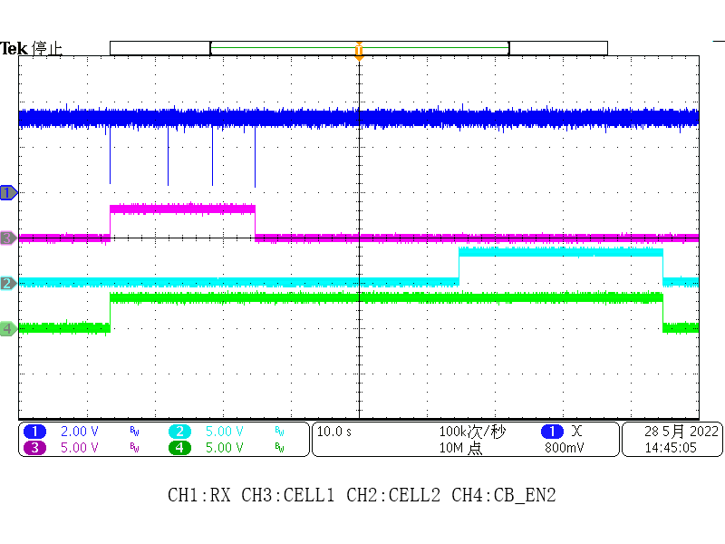

 | Add | 毛刺
 |  | 工作过程中 进sleep，ok拿掉

I2C mas(closed)
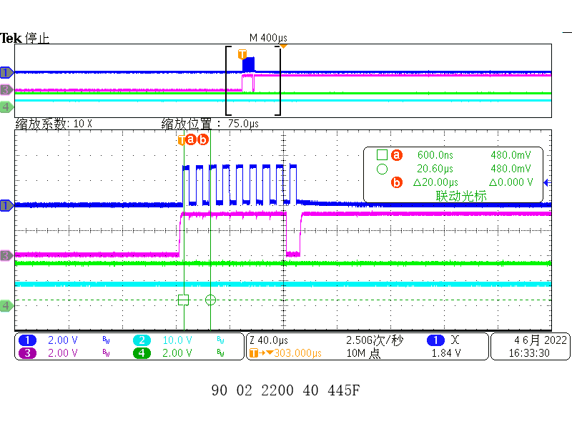
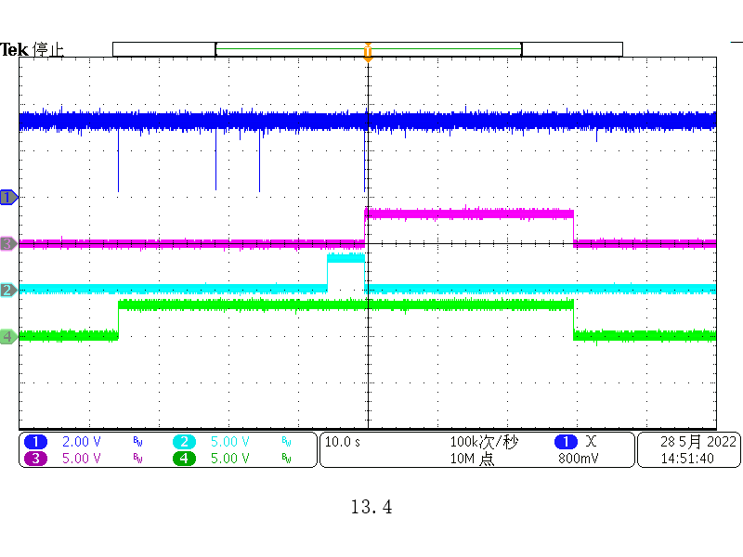
 | 收到指令后27us时间产生动作

C0 | 81 | CRC
Address Identification | Device Addr

90 | 01 | 20 | 03 | 02 | CRC
single write，1个byte | 设备地址 | 寄存器地址 |  | 写的data

91 | 01 | 20 | 10 | 81 | F0 | CRC
single write，2个byte | 设备地址 | 寄存器地址 |  | 写的data

EF | 20 | 10 | 01 | CRC
stack read，F默认 | 寄存器地址 |  | 读2个byte

AF | 02 | 20 | 10 | 06 | CRC
single read，F默认 | 设备地址 | 寄存器地址 |  | 读7个byte

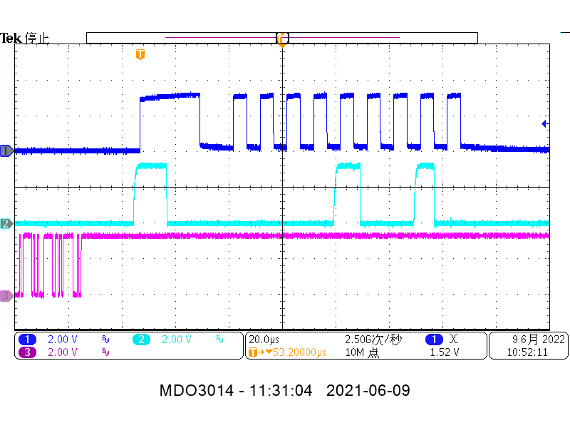
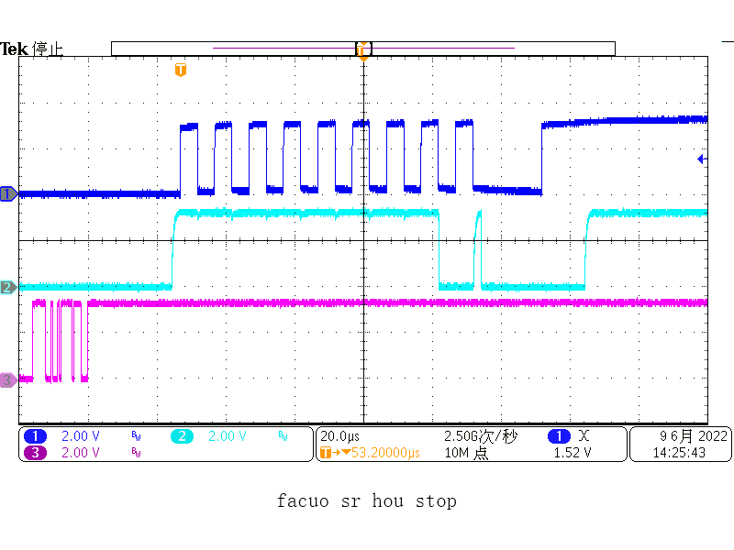
常用命令 | 地址识别 C0 81 91 D0 EN I2C: 90 02 0001 F5 2472 写tx：90 02 2200 01 846F 写sr：90 02 2200 20 4477 写rx：90 02 2200 40 445F 读响应ack_out：af 02 2200 00 51AA 读rd_data：af 02 2202 00 50CA 读0x2201 register:（af 02 2200 00 51AA） 读0x2201 register:（af 02 2201 00 503A） 读0x2202 register: (af 02 2202 00 50CA) |  | i2c f=100kHz

序号 | 验证内容 | 针对流程图 | 验证方案 | 方案case | 第一版result | 备注 | 第二版result
1 | I2C master单byte写出（测试多次写出单byte） 0x2200 register(action)和0x2201 register(data)连写 |  | 5轮 | 写04device:(91 02 2200 01 08 6F74) 写05add:(91 02 2200 01 05 AEB1) 写01(open chg):(91 02 2200 01 01 AF72) 写stop:(90 02 2200 80 440F) | 正常 |  | 正常
2 | I2C master单byte写出（测试多次写出单byte） 0x2200 register(action)和0x2201 register(data)分开写 |  | 先写数据后写动作（3轮） | 写04device:(90 02 2201 08 45F9) tx:(90 02 2200 01 846F) 写05add:(90 02 2201 05 843C) tx:(90 02 2200 01 846F) 写01(open chg):(90 02 2201 01 85FF ) tx:(90 02 2200 01 846F) 写stop:(90 02 2200 01 846F) | 正常 | 往0x2201 write data时，SCL和SDA不会有动作；接着往0x2200写TX时，上一步写入0x2201的数据会发出来 | 正常
3 | I2C master多byte写出（测试多次写出多byte） |  | 3.1.0x2200与0x2201 register 连写（2轮） 3.2.0x2200与0x2201 register 分开写（2轮） | 3.1 写04device:(91 02 2200 01 08 6F74) 写05add:(91 02 2200 01 05 AEB1) data写01:(91 02 2200 01 01 AF72) data写02:(91 02 2200 01 02 EF73) data写03:(91 02 2200 01 03 2EB3) data写04:(91 02 2200 01 04 6F71) data写05:(91 02 2200 01 05 AEB1) 写stop:(90 02 2200 80 440F) 3.2 写04device:(90 02 2201 08 45F9) tx:(90 02 2200 01 846F) 写05add:(90 02 2201 05 843C) tx:(90 02 2200 01 846F) data写01:(90 02 2201 01 85FF ) tx:(90 02 2200 01 846F) data写02:(90 02 2201 02 C5FE ) tx:(90 02 2200 01 846F) data写03:(90 02 2201 03 043E ) tx:(90 02 2200 01 846F) data写04:(90 02 2201 04 45FC ) tx:(90 02 2200 01 846F) data写05:(90 02 2201 05 843C ) tx:(90 02 2200 01 846F) 写stop:(90 02 2200 80 440F) | 正常 |  | 正常 | 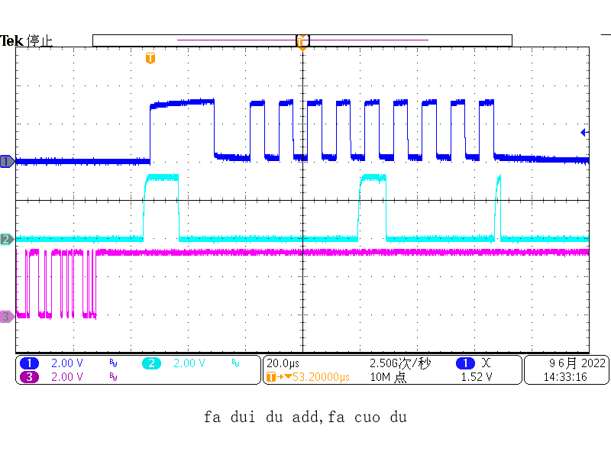
4 | I2C master单byte多byte交叉写出（测试多次写出是否正常） |  | 单字节写完后stop再写多字节（2轮） | 单字节写： 写04device:(91 02 2200 01 08 6F74) 写05add:(91 02 2200 01 05 AEB1) 写01(open chg):(91 02 2200 01 01 AF72) 写stop:(90 02 2200 80 440F) 多字节写： 写04device:(91 02 2200 01 08 6F74) 写05add:(91 02 2200 01 05 AEB1) data写01:(91 02 2200 01 01 AF72) data写02:(91 02 2200 01 02 EF73) data写03:(91 02 2200 01 03 2EB3) data写04:(91 02 2200 01 04 6F71) data写05:(91 02 2200 01 05 AEB1) 写stop:(90 02 2200 80 440F) | 正常 |  | 正常
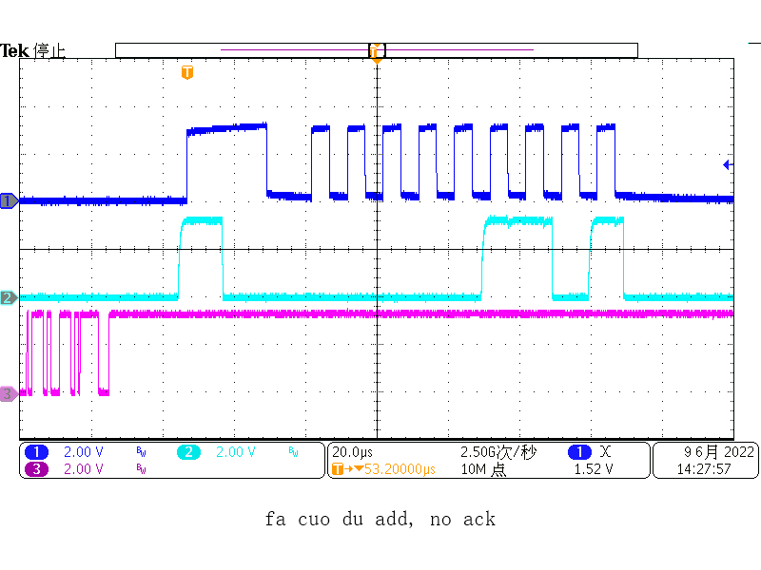
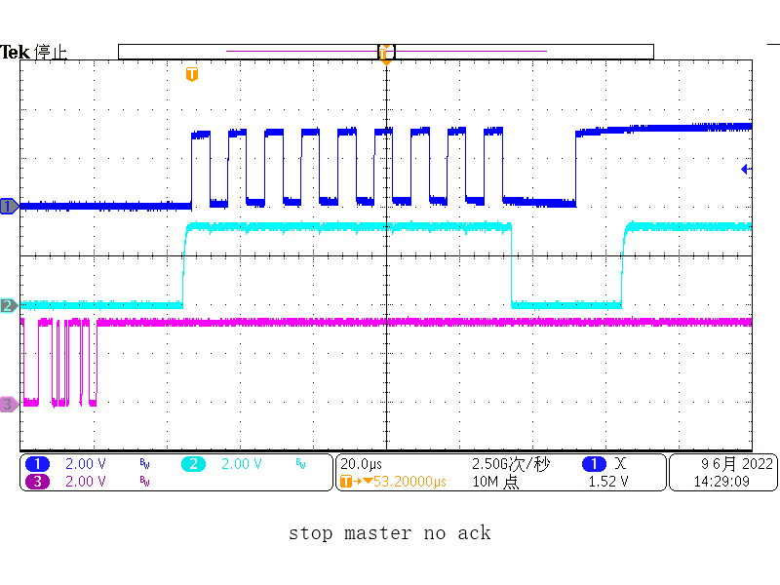
5 | I2C master单byte读出（测试多次读出单byte） 0x2200 register(action)和0x2201 register(data)连写 |  | 5.1 rx 1 byte后写stop 5.2 sr之后直接写stop | 5.1 写04device:(91 02 2200 01 08 6F74) 写05add:(91 02 2200 01 0c 6EB7) 读04device:(91 02 2200 20 09 B6E4) 写rx:(90 02 2200 40 445F) 写stop:(90 02 2200 80 440F) 5.2 写04device:(91 02 2200 01 08 6F74) 写05add:(91 02 2200 01 0c 6EB7) 读04device:(91 02 2200 20 09 B6E4) 写stop:(90 02 2200 80 440F) | 不正常，第二轮读会出问题，第一轮读SR指令 偶尔SCL和SDA会错位 | 1.起机以后第一次发5.1的指令没有问题，stop之后发第二遍：发RX时，读数据结束后主机不响应，之后关不了机； 2.stop不能随时终止，第二轮SR指令之后，如果没有发RX,直接stop（能读出一个字节数据）,但stop不了，释放不了时钟信号；第二轮RX数据以后,master没有ACK,也不能正常stop 3.读I2C Slaver数据时，发SR指令时：SCL和SDA错位（多字节写之后复现） | 正常
6 | I2C master单byte读出（测试多次读出单byte） 0x2200 register(action)和0x2201 register(data)分开写 |  | 先写数据后写动作 | 写04device:(90 02 2201 08 45F9) tx:(90 02 2200 01 846F) 写05add:(90 02 2201 05 843C) tx:(90 02 2200 01 846F) 读04device:(90 02 2201 09 8439) sr:(90 02 2200 20 4477) 写rx:(90 02 2200 40 445F) 写stop:(90 02 2200 80 440F) | 不正常，第二轮读会出问题，第一轮读SR指令 大概率SCL和SDA会错位 |  | 正常
7 | I2C master多byte读出（测试多次读出多byte，最多读30个byte） |  | 7.1 0x2200与0x2201 register 连写 7.2 0x2200与0x2201 register 分开写 | 7.1 写04device:(91 02 2200 01 08 6F74) 写05add:(91 02 2200 01 0c 6EB7) 读04device:(91 02 2200 20 09 B6E4) 写rx:(90 02 2200 40 445F) 写rx:(90 02 2200 40 445F) 写rx:(90 02 2200 40 445F) 写rx:(90 02 2200 40 445F) 写stop:(90 02 2200 80 440F) 7.2 写04device:(90 02 2201 08 45F9) tx:(90 02 2200 01 846F) 写0Cadd:(90 02 2201 0c 443A) tx:(90 02 2200 01 846F) 读04device:(90 02 2201 09 8439) sr:(90 02 2200 20 4477) 写rx:(90 02 2200 40 445F) 写rx:(90 02 2200 40 445F) 写rx:(90 02 2200 40 445F) 写rx:(90 02 2200 40 445F) 写rx:(90 02 2200 40 445F) 写stop:(90 02 2200 80 440F) | 不正常，第二次读会出问题 |  | 正常
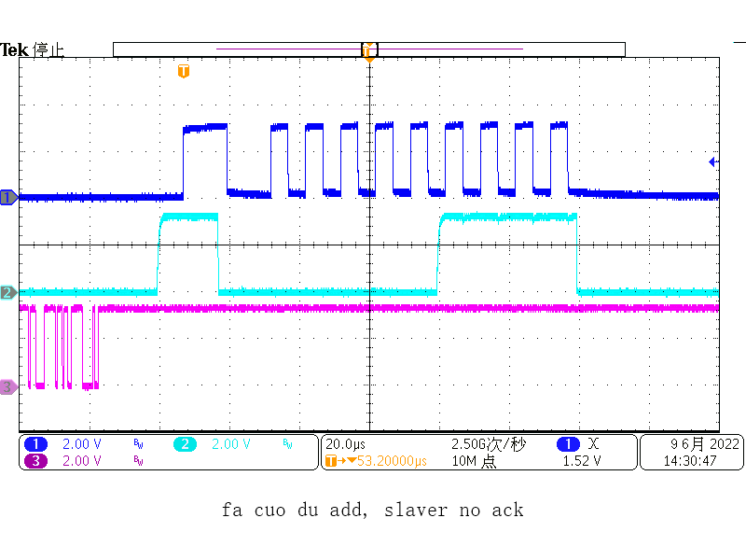
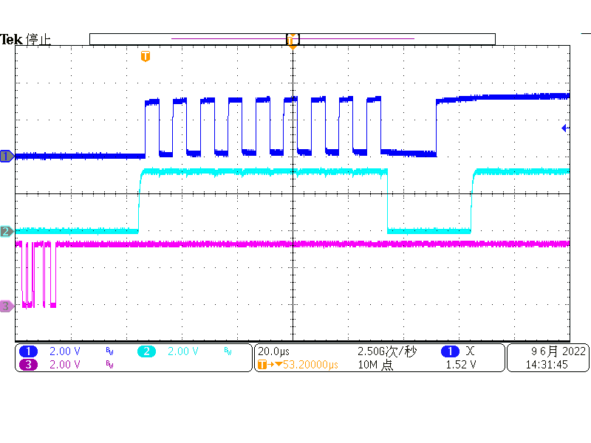
8 | I2C master单byte多byte交叉读出（测试多次读出是否正常） |  |  | 单字节读： 写04device:(91 02 2200 01 08 6F74) 写05add:(91 02 2200 01 0c 6EB7) 读04device:(91 02 2200 20 09 B6E4) 写rx:(90 02 2200 40 445F) 写stop:(90 02 2200 80 440F) 多字节读： 写04device:(91 02 2200 01 08 6F74) 写05add:(91 02 2200 01 0c 6EB7) 读04device:(91 02 2200 20 09 B6E4) 写rx:(90 02 2200 40 445F) 写rx:(90 02 2200 40 445F) 写rx:(90 02 2200 40 445F) 写rx:(90 02 2200 40 445F) 写stop:(90 02 2200 80 440F) | 不正常，第二次读会出问题 |  | 正常
9 | 先写再读 |  | 9.1 写完一个byte stop之后读一个 byte 9.2 写完多个byte stop之后读多个 byte 9.3 写完一个byte stop之后读多个 byte 9.4 写完多个byte stop之后读一个 byte | 9.1 写04device:(91 02 2200 01 08 6F74) 写05add:(91 02 2200 01 05 AEB1) 写data01:(91 02 2200 01 01 AF72) data写02:(91 02 2200 01 02 EF73) data写03:(91 02 2200 01 03 2EB3) data写04:(91 02 2200 01 04 6F71) data写05:(91 02 2200 01 05 AEB1) 写stop:(90 02 2200 80 440F) 写04device:(91 02 2200 01 08 6F74) 写05add:(91 02 2200 01 05 AEB1) 读04device:(91 02 2200 20 09 B6E4) 写rx:(90 02 2200 40 445F) 写stop:(90 02 2200 80 440F) | 不正常，写没有问题，写完再读 SR指令 偶尔 SCL和SDA会错位 |  | 正常
10 | 先读再写 |  | 10.1 读完一个byte stop之后写一个 byte 10.2 读完多个byte stop之后写多个 byte 10.3 读完一个byte stop之后写多个 byte 10.4 读完多个byte stop之后写一个 byte |  | 不正常，读完再写有问题 | 10.1/10.2 读完一个字节之后再写字节会出问题，slaver响应之后，数据线又拉低再拉高，之后发stop会卡死（重复发上一条指令） 读完一个字节stop之后，只能TX数据，不能RX和停止 | 正常
11 | 任何指令之后都可stop |  | 11.1 发完device add stop 11.2 发完register add stop 11.3 发完SR STOP 11.4 发错SR指令stop 11.5 发错rx指令stop | 11.4 错误SR: (91 02 22 00 20 07 3720) 错误SR:（91 02 22 00 20 08 7724） 错误SR:（91 02 22 00 20 06 F6E0） 11.5 写04device:(91 02 2200 01 08 6F74) 写05add:(91 02 2200 01 0c 6EB7) 读04device:(91 02 2200 20 09 B6E4) 错误rx:(90 02 2200 01 846F) stop:(90 02 2200 80 440F) |  |  | 正常
13 | ACK_BIT |  | 13.1 tx指令之后读ACK_BIT 13.2 stop指令之后读ACK_BIT 13.3 SR指令之后读ACK_BIT 13.4 RX指令之后读ACK_BIT |  |  |  | 不正常,只有在主机发错指令，从机不响应的时候，该位才会置零，并且stop之后仍然保持0；在指令正确的情况下，不论从机响应还是主机响应，该位一直为1，默认值也为1 正常，不需要改正 (Comment by Fraser)

RECLK(close)
0 | 读CB_SETTLE初始值 读寄存器读地址 读寄存器DEV_NUM |  |  | reg0000:81 reg0001:00 reg0002:08 | CB_SETTLE初始值为1，和reg table一致
1 | ADC_SGLE_GO情况下，改变CB_SETTLE，测试delay时间between ADC_GO and ADC_GO_DELAY 同时看一下clc_ADC_GO的高电平时间是否满足大于8us的要求 |  | STACK 写 ADC_SGLE_GO CB_SETTLE写1 CB_SETTLE写2 | 1.此时DEV_NUM=00 CB_SETTLE为默认值1，测试01的delay时间是17us（理论应该是16.75us），此时读001C寄存器的结果是00。 CB_SETTLE写0，测试01的delay时间8.691us CB_SETTLE写2，测试01的delay时间delay时间25us 2.此时DEV_NUM=02 CB_SETTLE写2，测试01的delay时间delay时间33.75us（理论上4*8.375=33.5us） clc_ADC_GO的高电平时间为8us | OK
2 | 完整测试不同的CB_SETTLE下对应的delay时间 | （1）ADC_SGLE_GO（2003）情况下，CB_SETTLE 写00000,00010,00100,01000,10000，11111，测试相应的delay时间 （2）ADC_CNTI_GO（2003）情况下，CB_SETTLE 写00000,00010,00100,01000,10000，11111，测试相应的delay时间 | STACK 写 ADC_SGLE_GO(B0 2003 40 ) STACK写CB_SETTLE为2（B0 200A 02 ） STACK 写 ADC_SGLE_GO(B0 2003 40 ) STACK写CB_SETTLE为4（B0 200A 04 ） STACK 写 ADC_SGLE_GO(B0 2003 40 ) STACK写CB_SETTLE为8（B0 200A 08 ） STACK 写 ADC_SGLE_GO(B0 2003 40 ) STACK写CB_SETTLE为16（B0 200A 10 STACK 写 ADC_SGLE_GO(B0 2003 40 ) STACK写CB_SETTLE为31（B0 200A 1F ） STACK 写 ADC_SGLE_GO(B0 2003 40 ) STACK 写 ADC_CNTI_GO(B0 2003 20 ) | clc_ADC_GO的高电平时间为8us （1） 设备1delay 8.562us 设备1delay 25.248us 设备1delay 42us 设备1delay 75.5us 设备1delay 142.662us 设备1delay 268.25us （2） 设备1delay 8.563us 设备1delay 25.249us 设备1delay 42us 设备1delay 75.496us 设备1delay 142.561us 设备1delay 268.187us 忽略DEV_NUM，单纯计算CB_SETTLE，六种CB_SETTLE情况下分别对应的理论延时时间应该是：8.375us/25.125us/41.875us/75.375us/142.375us/268us。 与实测结果基本一致 | ADC_CNTI_GO情况下,ADC_GO也是正常拉低的
3 | ADC_SGLE_GO（2003）情况下，改变地址，CB_SETTLE写1，测试delay时间between ADC_GO and ADC_GO_DELAY 同时看一下clc_ADC_GO的高电平时间是否满足大于8us的要求 |  | 地址识别C0 00 00 83 修改DEV_NUM为38：B0 20 02 08 B0 00 1C 38 STACK 写 ADC_SGLE_GO(B0 2003 40 ) STACK写CB_SETTLE（B0 200A 01 ） | CB_SETTLE为默认值0， 03的delay时间478us（理论上57*8.375=477.375us） CB_SETTLE为1， 03的delay时间489us
4 | ADC_CNTI_GO（2003）情况下，改变地址，CB_SETTLE写1，测试delay时间between ADC_GO and ADC_GO_DELAY 同时看一下clc_ADC_GO的高电平时间是否满足大于8us的要求 |  | 地址识别C0 00 00 83 修改DEV_NUM为06：B0 20 02 08 B0 00 1C 06 STACK 写ADC_CNTI_GO(B0 2003 20 ) STACK写CB_SETTLE（B0 200A 01 ） | CB_SETTLE为默认值0， 06的delay时间59us（理论上7*8.375=58.6us） CB_SETTLE为1， 06的delay时间67us（理论上8*8.375=67us）
5 | 改变地址，测试delay时间between FREEZE and FREEZE_DELAY 可以读一下RR COUNTER |  | 地址识别C0 00 00 83 修改DEV_NUM为03：B0 20 02 08 B0 00 1C 03 STACK 写ADC_CNTI_GO(B0 2003 20 ) STACK 写FREEZE(B0 2002 40 ) STACK读COUNTER :A0 3FFD 02 | ADC_GO Delay时间34us（理论上32us） 写FREZZ后，读RR COUNTER仍然在计数，CH_COUNTER一直00 FREZZ延时时间25us（理论上25us） | 【LEO@0709】 1.写FREZZ后，RR COUNTER停止计数 2.重新写ADC GO后，FREEZE被拉低，重新开始计数 | 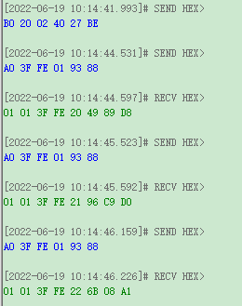
5.1 | 改变地址，测试delay时间between FREEZE and FREEZE_DELAY 可以读一下RR COUNTER |  | 地址识别C0 00 00 83 修改DEV_NUM为25：B0 20 02 08 B0 00 1C 25 STACK 写ADC_CNTI_GO(B0 2003 20 ) STACK 写FREEZE(B0 2002 40 ) STACK读COUNTER :A0 3FFD 02 | ADC_GO Delay时间（理论上38*8.375=318us） FREZZ延时时间310us（理论上310us） | 【LEO@0709】 1.FREZZ信号延时时间准确
5.2 | 改变地址，测试delay时间between FREEZE and FREEZE_DELAY 可以读一下RR COUNTER |  | 地址识别C0 00 00 83 修改DEV_NUM为00：B0 20 02 08 B0 00 1C 00 STACK 写ADC_CNTI_GO(B0 2003 20 ) STACK 写FREEZE(B0 2002 40 ) STACK读COUNTER :A0 3FFD 02 | ADC_GO Delay时间8.6us（理论上8.375us） 写FREZZ后，读RR COUNTER仍然在计数 看不到FREEZE Delay信号 | [LEO@0709] 1.DEV_NUM为0，可以看到FREEZE和FREEZE_DLY同步拉高； | 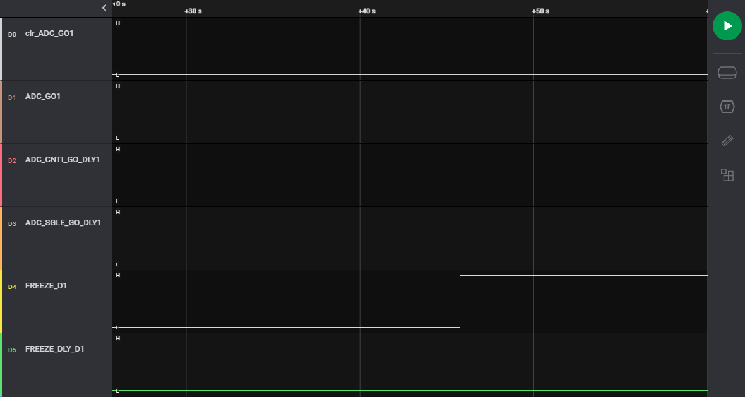

ADC SEQ1(close)
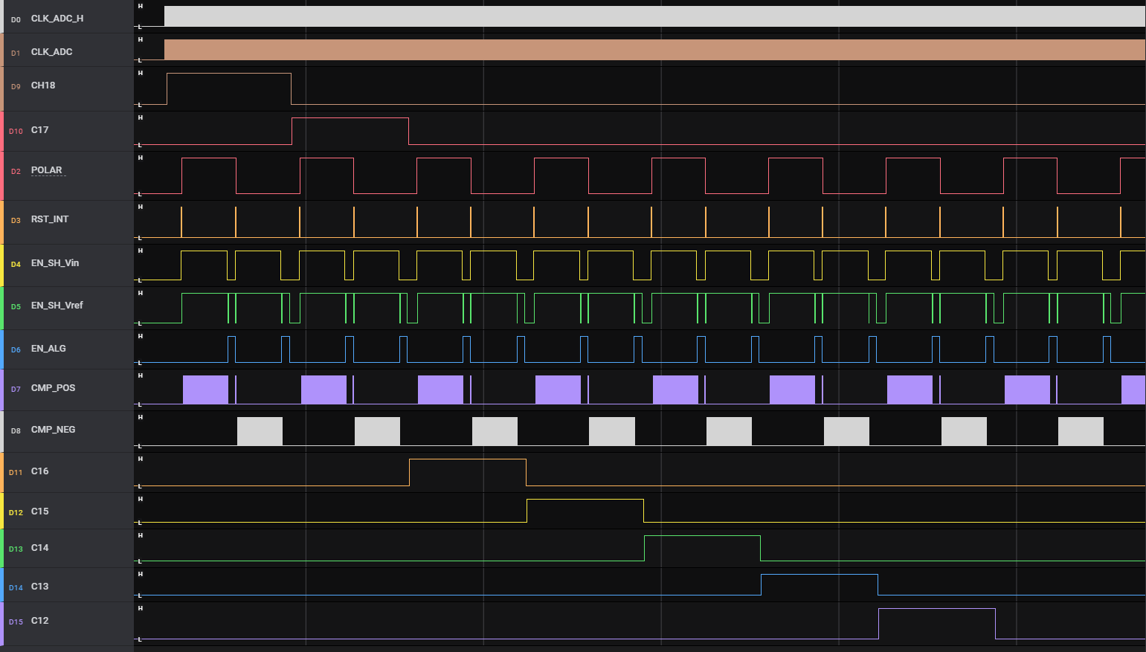
序号（标红复测） | 验证内容 | 针对流程图 | 验证方案 | 方案case | Result | Conclusion（issue）
1.1 | single GO 以后观察18个通道是否正常打开 |  |  | 1.写 ADC_SGLE_GO 2.读一些寄存器初始值 | 1.从最高通道依次往低通道进行ADC。首尾两通道高电平时间174us，其余是164us 2.一些寄存器初始值及实测结果 ADC_CLK_REG:10 1MHz 实测1MHz ADC_MDOE_REG:10 6+11 实测64us+11us CH_TOP_STL：0101 5*4=20clk 实测20us CH_STL:0101 5*2=10clk 实测 10us CH_BOT_STL：0101 实测 20us ADC_CHP_EN_REG:1 CH_DT_REG:01 1clk | 【Leo@0708：】 新增的BOT_STL和TOP的公式一致 | 波形文件1
1.2 | 检查信号边沿对齐问题 |  |  | 理论上： ①CLK_ADC的沿都和CLK_H的上升沿对齐； ②通道的沿都对齐时钟的下降沿 ③polar的沿都对齐时钟的上升沿 ④INT和Vin的沿对齐，都和时钟的下降沿对齐 ⑤Vref的沿和时钟的下降沿对齐 ⑥ALG的沿和时钟的下降沿对齐 | 实测全部ok
2.1 | 测试不同的CH_STL_REG |  |  | CH_STL_REG写1： CH_STL_REG写2： CH_STL_REG写3： CH_STL_REG写4： CH_STL_REG为5（default值） CH_STL_REG写7： CH_STL_REG写8： CH_STL_REG写15： | 测试结果为： 2us、4us、6us、8us、10us、14us、16us、30us | 【Leo@0708：】 CH_STL_REG 时间准确，寄存器最小可以写到1
2.2 | 测试不同的CH_TOP_STL_REG |  |  | CH_TOP_STL_REG写1： CH_TOP_STL_REG写2： CH_TOP_STL_REG写3： CH_TOP_STL_REG写4： CH_TOP_STL_REG为5（default值） CH_TOP_STL_REG写7： CH_TOP_STL_REG写8： CH_TOP_STL_REG写15： | 15-60us，5-20us，4-16us，3-12us，2-8us，1-4us | 时间准确，寄存器测试可以写到1
2.3 | 测试不同的CH_BOT_STL_REG |  |  | CH_BOT_STL_REG写1： CH_BOT_STL_REG写2： CH_BOT_STL_REG写3： CH_BOT_STL_REG写4： CH_BOT_STL_REG为5（default值） CH_BOT_STL_REG写7： CH_BOT_STL_REG写8： CH_BOT_STL_REG写15： | 15-60us，5-20us，4-16us，3-12us，2-8us，1-4us | 时间准确，寄存器测试可以写到1
3 | 测试不同的 ADC_CLK_SET_REG 默认值10（1M） |  |  | ADC_CLK_SET_REG写00：9001 2006 49 250k ADC_CLK_SET_REG写01：9001 2006 59 500k ADC_CLK_SET_REG写11：9001 2006 79 1.5M 写 ADC_SGLE_GO(9001 2003 40 ) | 测试结果为： 250k、500k、1.455M | 1.5M频率OK
4 | 测试不同的 ADC_MODE_REG 默认值01（6 bit SDM+11bit ALG) |  |  | ADC_MODE_REG写00：9001 2006 29 4+12 ADC_MODE_REG写10：9001 2006 A9 7+10 ADC_MODE_REG写11：9001 2006 E9 9+8 写 ADC_SGLE_GO(9001 2003 40 ) | 在ADC_MODE_REG写11时，SDM是512us，ALG为8us。对应N=9，8个CLK | OK | 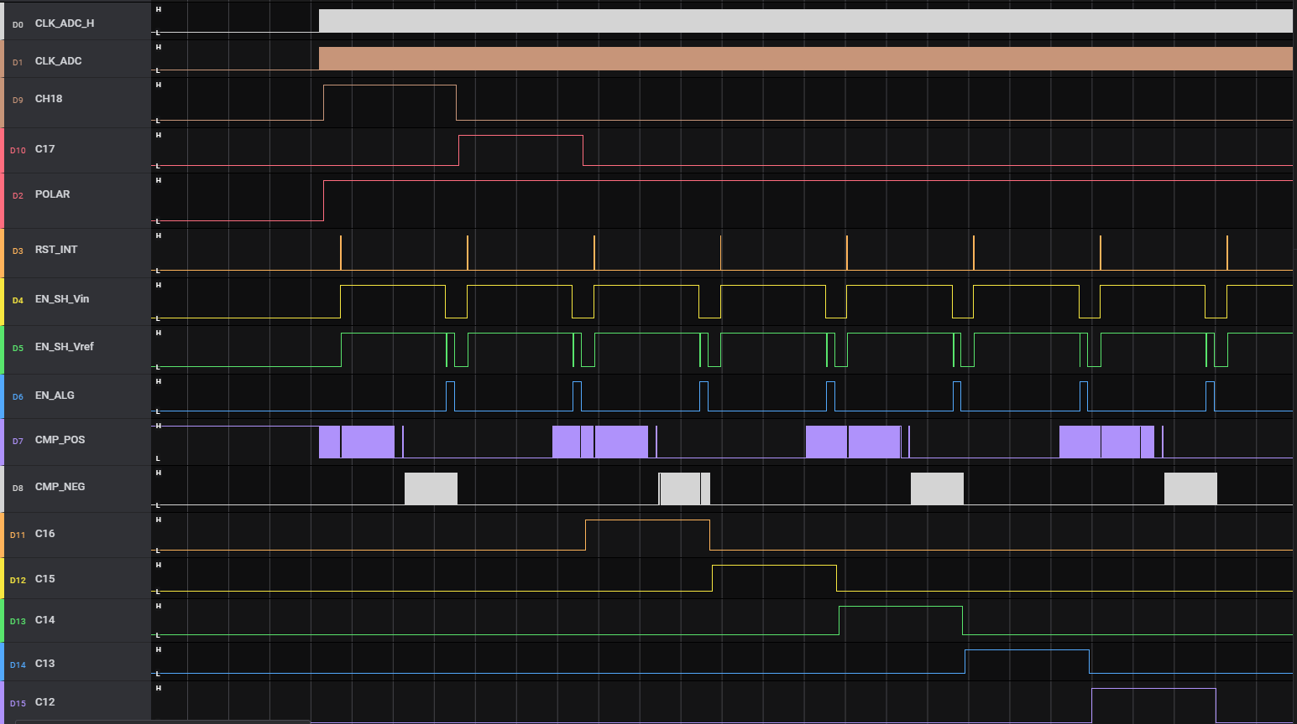 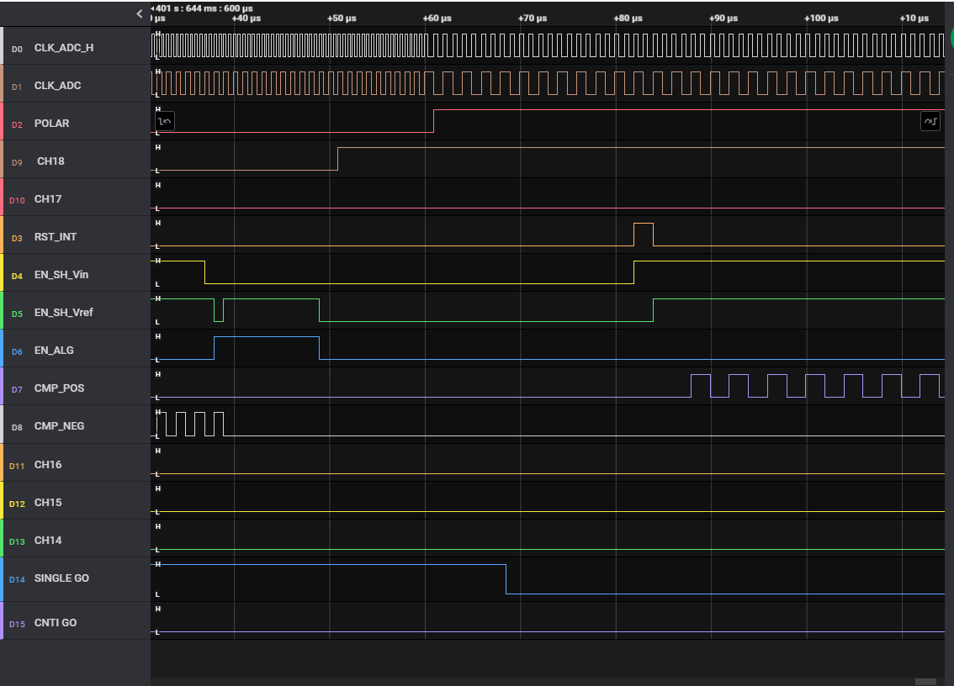
5 | 测试不同的 CH_DT_REG 默认值01 |  |  | CH_DT_REG写00：9001 2006 68 0clk CH_DT_REG写10：9001 2006 6A 2clk CH_DT_REG写11：9001 2006 6B 3clk | 死区时间设置为0，通道可以正常做ADC | OK
6 | ADC_CHP_EN=0时修改上述2-5中的寄存器看是否有问题 |  |  | 2006寄存器写F3（ADC_MODE_REG写11、ADC_CLK_SET_REG写11、CH_DT_REG写11）：9001 2006 F3 (8+9,1.5M,3clk) 2006寄存器写93（ADC_MODE_REG写10、ADC_CLK_SET_REG写01、CH_DT_REG写11）：9001 2006 93 (7+10,500k,3clk) |  | 1.5M频率OK
7 | 动态切换验证： 直接默认值CNTI_Go， 然后CH_STL_REG写15：9001 2005 5F 点single go：(9001 2003 40 ) 再次CNTI GO,然后将CLK改为500k，然后single go 再次CNTI_GO，然后将ADC_MODE_REG写11，然后single_GO 将死区寄存器写00，然后CNTI_GO，再将ADC_CHP_EN写0，然后single_GO |  |  | CNTI_GO:9001 2003 20 CH_STL_REG写15：9001 2005 5F SINGLE_GO:9001 2003 40 CNTI_GO:9001 2003 20 ADC_CLK_SET_REG写01：9001 2006 59 500k SINGLE_GO:9001 2003 40 CNTI_GO:9001 2003 20 ADC_MODE_REG写11：9001 2006 E9 9+8 SINGLE_GO:9001 2003 40 CH_DT_REG写00：9001 2006 68 0clk CNTI_GO:9001 2003 20 2006寄存器写9Q3（ADC_MODE_REG写10、ADC_CLK_SET_REG写01、CH_DT_REG写11）：9001 2006 93 (7+10,500k,3clk) SINGLE_GO:9001 2003 40 | 在CNTI的时候修改CLK频率然后SINGLE GO，发现时钟频率是在CH18的上升沿之后才发生了变化，这会导致第一次CH_TOP_STL的时间不太对。 这个问题可能不好解决。（在前面修改，也会影响上一个周期的CH1） | Dynamic Parameter Change Waveform

ADC SEQ(close)
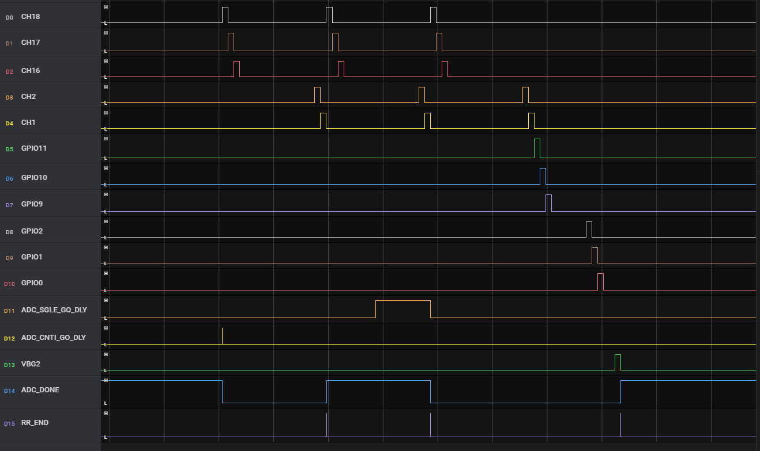
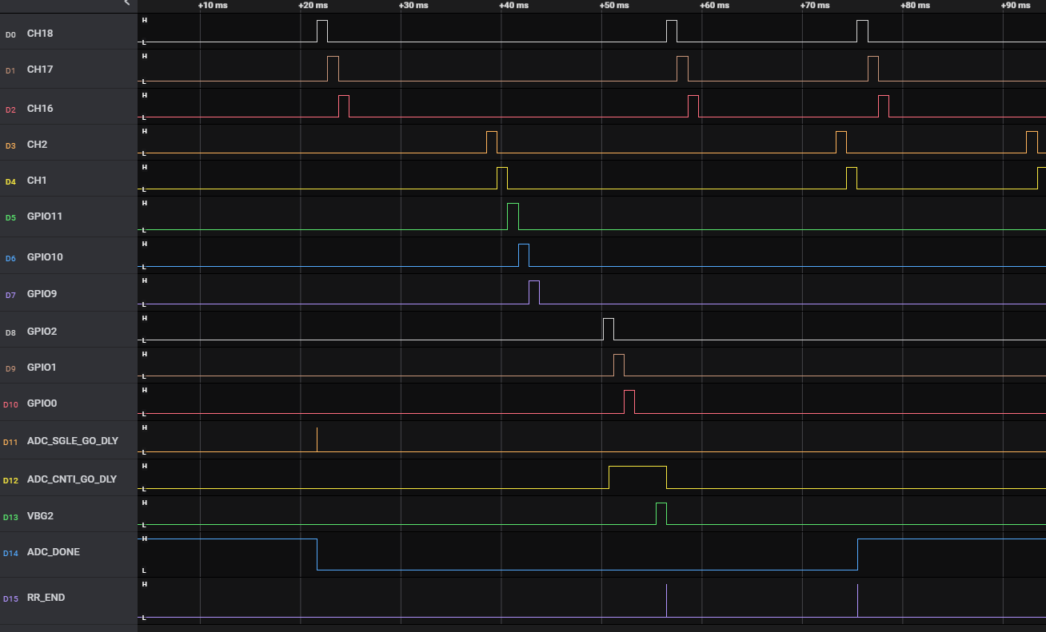
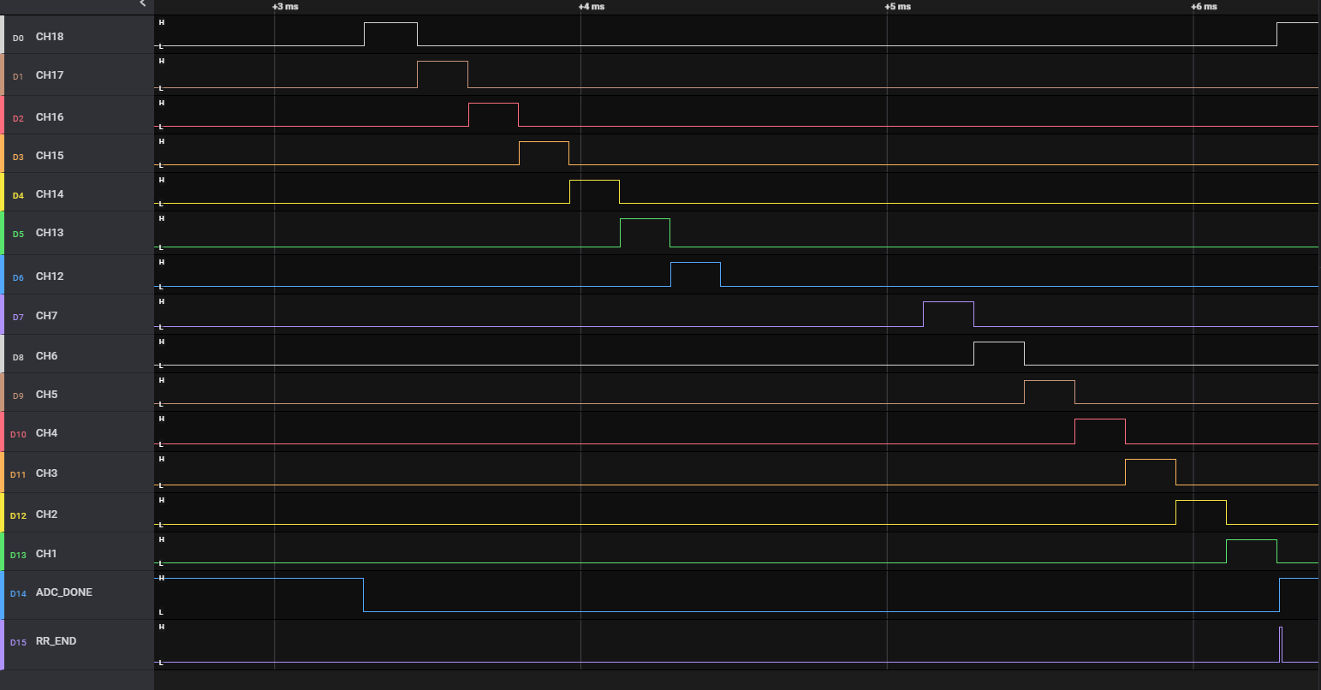
序号 | 验证内容 | 针对流程图 | 验证方案 | 方案case | Result | Conclusion（issue） | 波形文件名称
1 | ADC_CNTI_GO,抓ADC_RR_SEQ波形。寄存器为default值 |  |  | STACK 写 ADC_CNTI_GO(D0 2003 20 3806) STACK读RR_COUNTER :EF 3FFE 01 855C | 1.ADC_CNTI_GO_DLY和CH18的上升沿间隔10us左右 2.18个通道轮询打开，由高到低。一轮做完以后，过1us开始下一轮； 3.ADC_DONE在第一个轮询时间内为低，其他时间均为高。低电平从CH18打开前1.5us到CH1关闭后10us； 4.RR_END在每次CH1关闭后8.5us拉高，高电平持续时间8us； 5.读RR_COUNTER的结果只能读一次，无法持续读。初始值00； | 标红的时间是否满足要求 RR_COUNTER寄存器不能持续读 现在这一版可以连续读（Comment by Fraser) | ADC_CNTI_GO
2 | ADC_SINGLE_GO,抓波形。寄存器为default值 |  |  | STACK 写 ADC_SGLE_GO(D0 2003 40 382E) | 1.ADC_SINGLE_GO_DLY和CH18的上升沿间隔10us左右 2.CH1和GPIO11的死区时间为1us。GPIO的高电平持续时间164us。各信号之间的死区时间都是1us，高电平持续时间都是164us； 3.ADC_DONE低电平从CH18打开前1.5us到VBG2关闭后10us； 4.RR_END在VBG2关闭后8.5us拉高，高电平持续时间8us； |  | ADC_SINGLE_GO ADC_SINGLE_GO_GPIO
3 | ADC_CNTI_GO的情况下选中ADC_SINGLE_GO 修改ADC Timing |  |  | ADC_MODE_REG写11：D0 02 03 E9 585A 9+8 STACK 写 ADC_CNTI_GO(D0 2003 20 3806) STACK 写 ADC_SGLE_GO(D0 2003 40 382E) | 1.写ADC_SINGLE_GO后，等当前轮询的CH1通道结束后9.5usADC_DONE拉低，低电平一直持续到到VBG2关闭后10us； 2.ADC_CNTI_GO下的CH1和ADC_SINGLE_GO下的CH18死区时间为1us； 3.读RR_COUNTER寄存器的结果是1.说明中间做了reset 【ADC SINGLE GO如果发生在第一个轮询周期】：ADC_DONE会维持低电平，直到SINGLE GO 结束。 |  | ADC_SINGLE_GO in CNTI
4 | ADC_SINGLE_GO的情况下选中ADC_CNTI_GO 修改ADC Timing |  |  | ADC_MODE_REG写11：D0 02 03 E9 585A 9+8 STACK 写 ADC_SGLE_GO(D0 2003 40 382E) STACK 写 ADC_CNTI_GO(D0 2003 20 3806) | 1.在SINGLE的过程中写ADC_CNTI_GO后，ADC_DONE保持低电平，直到CNTI的第一个RR结束后10us； 2.ADC_SINGLE_GO下的VBG2和ADC_CNTI_GO下的CH18死区时间为1us； |  | ADC_CNTI_GO when SINGLE | 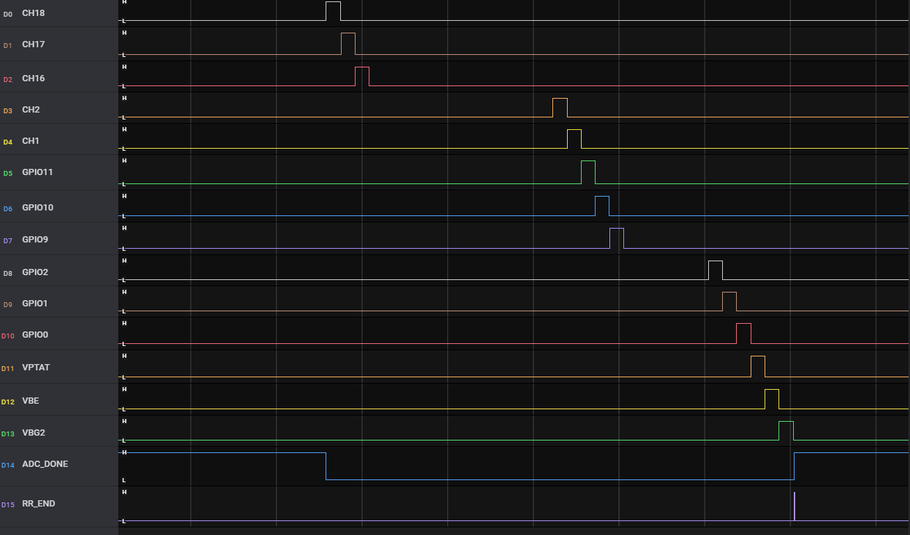

COMM(close)
序号 | 验证内容 | 验证方案 | 方案case和预期目标 | Result | Conclusion（issue） | 改变通信底层策略后结果
1 | 读寄存器功能 |  | 读DEV NUM，连续读 |  | 每读1次，DEV NUM都会+1，不正确 （在address 后写ADD W EN为0后，每次读DEV NUM则不会+1，Comment by Fraser） | ok
2 | 读寄存器内容 |  | 读第二层 |  | 读第2层 5100寄存器时，会出现卡死的情况 | ok
3 | 地址识别 |  | 1. 发送一次地址识别，看结果，并且观察时序波形 2. 连续发送两次地址识别，看结果 3. 在任意读或者写的情况之后发送地址识别 4. 发送任意地址，观察识别情况 |  | 1.2 连续发送10次，均无问题 3. 无问题 4. 发送C0 00 00 81无问题 发送C0 00 00 94无问题 发送C0 00 00 AB无问题 issue：如果发送地址识别少发一位，后续通信会卡死(新版已解决) | 在多次发送地址识别后，会发生第1层将第2层抄错的情况(新版已解决,问题来源于很小的N/S重叠)
 |  |  | 发送地址识别，观察波形 |  |  | 在连续发送多次地址识别后，发现上层的device将地址识别识别成非地址识别信号直接抄出(新版已解决,问题来源于很小的N/S重叠)
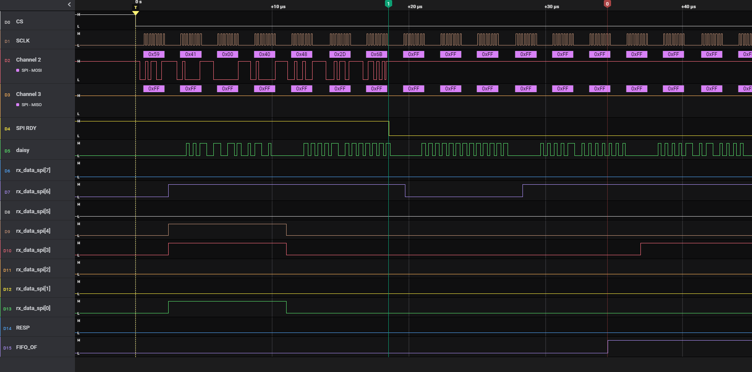
4 | 写寄存器 |  | 1. single写一个 2. 连续single写一个 3. single写多个 4. 连续single写多个 5. stack写一个 6. 连续stack写一个 7. stack写多个 8. 连续stack写多个 9. 写极限值 |  | 1. ok 2. ok 3. ok 4. ok 5. ok 6. ok 7. ok 8. ok 9. 极限写16个仍然可以写入ok issue：如果single写的位数少于正常值，则不应该写入，但实际写入了(新版已解决) | ok
5 | 读寄存器 |  | 同上，改成读取 |  | 1.single读一个 ok 2.连续stack读一个 ok 3.single读多个 ok 4.连续single读多个 ok 5.stack读一个 ok 6.连续stack读一个 ok 7.stack读多个 ok 8.连续读多个 ok issue：如果发送读取命令时，少发一位，则后续无论发什么都无法正常通信 | ok
6 | 读所有寄存器默认值 |  | 读取所有寄存器的默认值，并且多读几次，观察数据是否有变化 |  | DONE
7 | 读写混合操作 |  | 1.先写1个后读1个 2.先读1个后写1个 3.先写1个后读多个 4.先读1个后读多个 5.先写多个后读1个 6.先读多个后写1个 7.先写多个后读多个 8.先读多个后写多个 |  | 正常混合读写无问题 | ok
8 | 通信协议兼容性 |  | initial byte/CRC计算/地址识别指令/byte与byte之间的间距
9 | 通信反方向操作 |  | 1.由南向北发送地址识别，由北向南发送地址识别，再由南向北发送地址识别 由第1层的A2D COM PLUS/MINUS S输入两次 C0 00 00 81 FC 44； 由最高层的A2D COM PLUS/MINUS N输入两次 C0 00 00 81 FC 44； 再由第1层的A2D COM PLUS/MINUS S输入两次 C0 00 00 81 FC 44； |  |  | 1.最后1次南向北地址识别后，第1层的TX EN S和RX EN S有问题(新版已解决,问题来源于很小的N/S重叠) 2.只有前两次变换方向可以work，第3次变换之后，发送读指令不回(新版已解决)
10 | 地址识别 |  | 1. 发送一次地址识别，看结果，并且观察时序波形 2. 连续发送两次地址识别，看结果 3. 在任意读或者写的情况之后发送地址识别 4. 发送任意地址，观察识别情况 |  |  | 不可以发送任意地址 其他ok
11 | 写寄存器 |  | 1. single写一个 2. 连续single写一个 3. single写多个 4. 连续single写多个 5. stack写一个 6. 连续stack写一个 7. stack写多个 8. 连续stack写多个 9. 写极限值 |  |  | ok
12 | 读寄存器 |  | 同上，改成读取 | 多次读取过程中会出现SPI RDY只拉高3个SCLK的情况 |  | 新版修改过时钟域后未发现同样问题
13 | 发送WAKE PING |  | 在工作过程中发送WAKE PING 波形 | . |  | 不影响后续的read和write
14 | 修改REG0003 |  | 修改REG0003，观察通信波形 | 波形中发现SPI EN为1的，byte与byte之间间隔不变，SPI EN=0的device无法正常接收 |  | 受Tapeout时间影响，未测

